环境搭建
 | github
 | https://github.com/denseicho/MockingBird

 | 参考
 | https://blog.csdn.net/quxuexi/article/details/120930541

＜１＞ | 環境セットアップ

 | git clone https://github.com/denseicho/MockingBird

 | pip install torch torchvision torchaudio

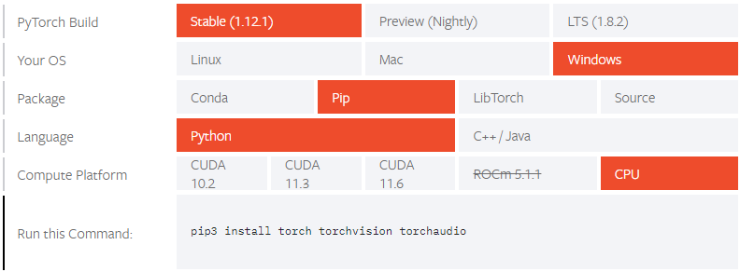

 | pip install -r requirements.txt
 | pip install webrtcvad-wheels

＜2＞ | データセット

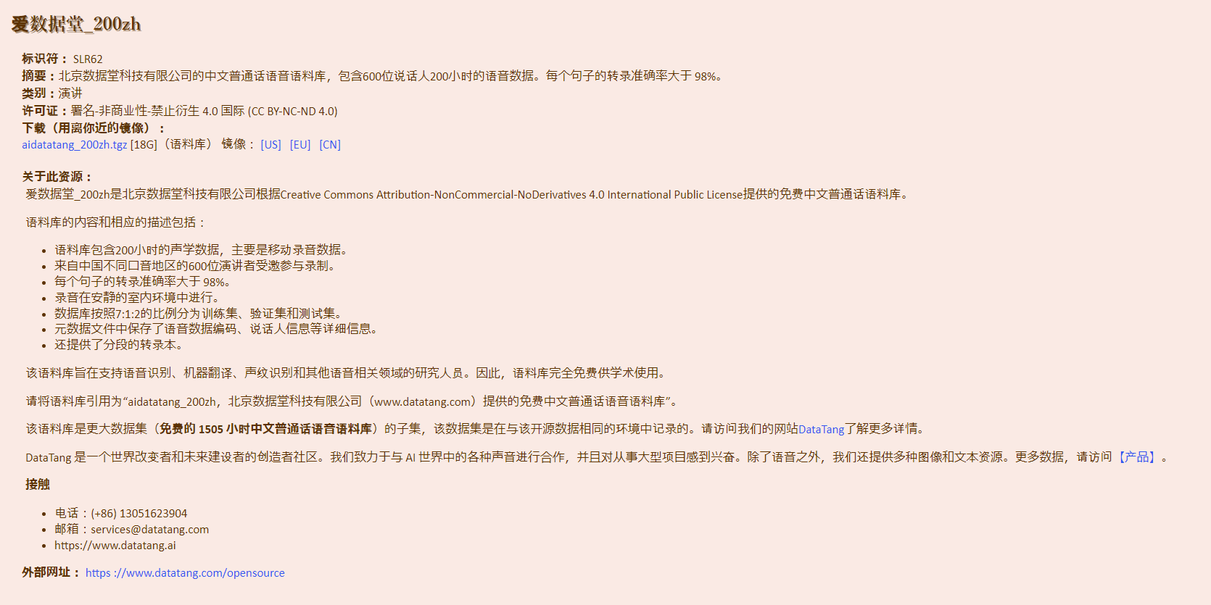

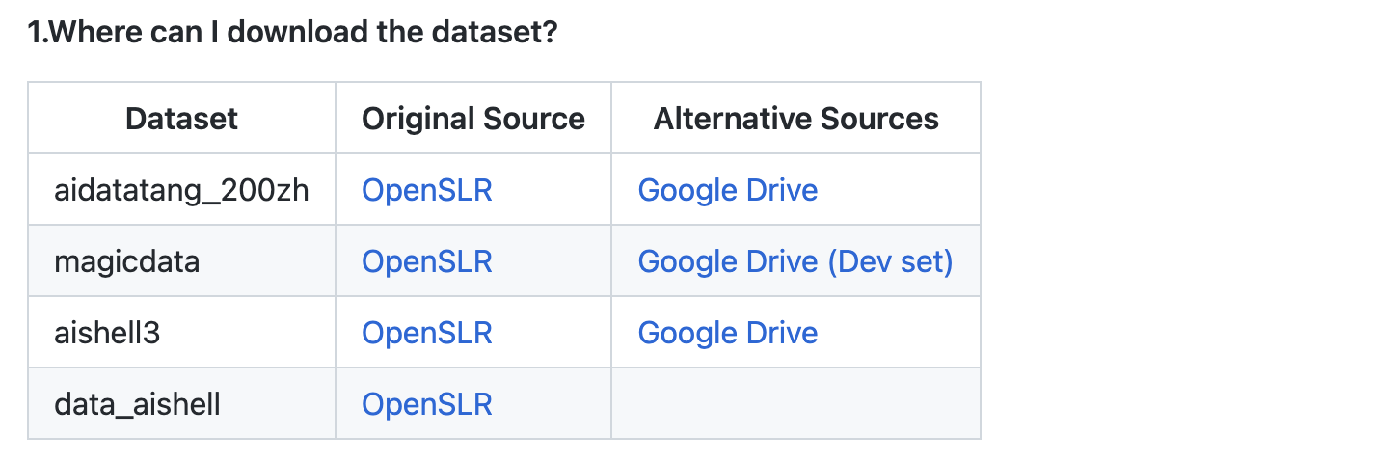

 |  | 200時間

 |  | 755時間

 |  | 85時間

 |  | ??時間

 | https://www.openslr.org/resources/68/train_set.tar.gz
 | https://www.openslr.org/resources/68/dev_set.tar.gz
 | https://www.openslr.org/resources/68/test_set.tar.gz
 | https://www.openslr.org/resources/68/metadata.tar.gz

 | https://www.openslr.org/resources/93/data_aishell3.tgz

 | https://www.openslr.org/resources/33/data_aishell.tgz
 | https://www.openslr.org/resources/33/resource_aishell.tgz

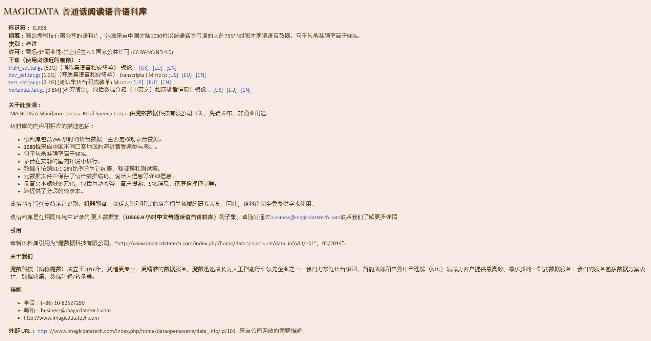

＜3＞ | 実行

 | データセットなしで起動
 | python demo_toolbox.py

 | データセットありで起動
 | python demo_toolbox.py -d C:\python\MockingBird\dataset1

